PVs GARCONS
 | PVs des garçons
N° | N° candidats | NOMS PRENOMS | performances course de vitesse | NOTES /20
1 | Z458792 | BERTRAND MALLARD | 12.9 | 9 | pour la liste des garçons, La formule doit chercher dans "barème garçons" la note sur 20 correspondante à la performance que le prof a tapée en E7
2 | Z658941 | PHILIP BARBOS | 12.8 | #N/A
3 | Z128796 | NICOLAS NIPON | 14.1 | 5
4 |  |  |  | #N/A | exemple: si le prof tape 12,9 en E7, la formule doit entrer la note 9 dans F7 (12,9 est situé en B15 et 9 est situé en C15 dans la feuille BAREME GARCONS)
5 |  |  |  | #N/A
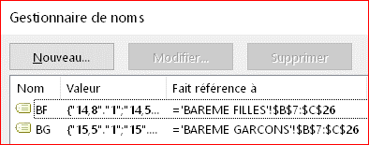
6 |  |  |  | #N/A
7 |  |  |  | #N/A
8 |  |  |  | #N/A
9 |  |  |  | #N/A
10 |  |  |  | #N/A
11 |  |  |  | #N/A
12 |  |  |  | #N/A

